상품제안서
브리츠 무선충전 알람시계 블루투스 스피커 | 상품코드: S29479

 |  |  |  |  |  |  | 02-713-8555 | www.synergygift.co.kr
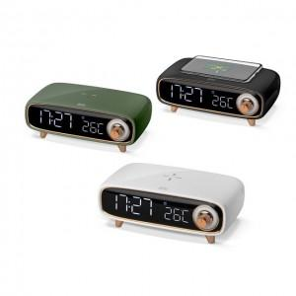

【상세/제작정보】

【인쇄/포장옵션】 | 레이저, 스티커, DTF필름전사 / 포장지포장

【공급단가】 | 수량 | 20~ | 50~ | 100~ | 300~ | 500~
*VAT별도 | 블랙 | 50,400원 | 48,800원 | 47,300원 | 46,000원 | 45,200원
 | 화이트 | 50,400원 | 48,800원 | 47,300원 | 46,000원 | 45,200원
 | 카키 | 50,400원 | 48,800원 | 47,300원 | 46,000원 | 45,200원

【상품 URL】 | https://www.synergygift.co.kr:443/src/goods_detail.php?gdno=29479

